obj. A - plášť
 | List obsahuje: |  | 1) Krycí list rozpočtu |  | 2) Rekapitulace rozpočtu |  |  | 3) Rozpočet |  |  | Zpět na list:
optimalizováno pro tisk sestav ve formátu A4 - na výšku

KRYCÍ LIST ROZPOČTU

 | Stavba: |  | Revitalizace objektu MŠ-Srdíčko v Praze 12
 | Objekt: |  | obj. A - Zateplení obvodového pláště a stropu
 | JKSO: |  |  |  |  |  |  |  | CC-CZ:
 | Místo: |  | Levského 3203/19, Praha 12 - Modřany |  |  |  |  |  | Datum: |  | Vyplň údaj

 | Objednatel: |  |  |  |  |  |  |  | IČ:
 |  | Městská část Praha 12 |  |  |  |  |  |  | DIČ:

 | Zhotovitel: |  |  |  |  |  |  |  | IČ: |  | Vyplň údaj
 |  | Vyplň údaj |  |  |  |  |  |  | DIČ: |  | Vyplň údaj

 | Projektant: |  |  |  |  |  |  |  | IČ:
 |  | Projektová kancelář ATLAS s.r.o. |  |  |  |  |  |  | DIČ:

 | Zpracovatel: |  |  |  |  |  |  |  | IČ:
 |  | Vyplň údaj |  |  |  |  |  |  | DIČ:

 | Poznámka:

 | Náklady z rozpočtu |  |  |  |  |  |  |  | 0.00
 | Ostatní náklady |  |  |  |  |  |  |  | 0.00

 | Cena bez DPH |  |  |  |  |  |  |  | 0.00

 | DPH | základní | 21.00% | ze | 0.00 |  |  |  | 0.00
 |  | snížená | 15.00% | ze | #REF! |  |  |  | #REF!

 | Cena s DPH |  |  | v | CZK |  |  | 0.00

 | Projektant |  |  |  |  | Zpracovatel

 | Datum a podpis: |  |  | Razítko |  | Datum a podpis: |  |  |  | Razítko

 | Objednavatel |  |  |  |  | Zhotovitel

 | Datum a podpis: |  |  | Razítko |  | Datum a podpis: |  |  |  | Razítko

REKAPITULACE ROZPOČTU

Stavba: |  |  | Revitalizace objektu MŠ-Srdíčko v Praze 12
Objekt: |  |  | obj. A - Zateplení obvodového pláště a stropu

Místo: |  |  | Levského 3203/19, Praha 12 - Modřany |  |  |  | Datum: |  | Vyplň údaj

Objednatel: |  |  | Městská část Praha 12 |  |  |  | Projektant: |  | Projektová kancelář ATLAS s.r.o.
Zhotovitel: |  |  | Vyplň údaj |  |  |  | Zpracovatel: |  | Vyplň údaj

Kód - Popis |  |  |  |  |  |  |  |  |  | Cena celkem [CZK]

1) Náklady z rozpočtu |  |  |  |  |  |  |  |  |  | 0.00
 | HSV - Práce a dodávky HSV |  |  |  |  |  |  |  |  | 0.00
 | 1 - Zemní práce |  |  |  |  |  |  |  |  | 0.00
 | 2 - Zakládání |  |  |  |  |  |  |  |  | 0.00
 | 3 - Svislé a kompletní konstrukce |  |  |  |  |  |  |  |  | 0.00
 | 4 - Vodorovné konstrukce |  |  |  |  |  |  |  |  | 0.00
 | 5 - Komunikace pozemní |  |  |  |  |  |  |  |  | 0.00
 | 6 - Úpravy povrchů, podlahy a osazování výplní |  |  |  |  |  |  |  |  | 0.00
 | 9 - Ostatní konstrukce a práce, bourání |  |  |  |  |  |  |  |  | 0.00
 | 997 - Přesun sutě |  |  |  |  |  |  |  |  | 0.00
 | 998 - Přesun hmot |  |  |  |  |  |  |  |  | 0.00
 | PSV - Práce a dodávky PSV |  |  |  |  |  |  |  |  | 0.00
 | 711 - Izolace proti vodě, vlhkosti a plynům |  |  |  |  |  |  |  |  | 0.00
 | 713 - Izolace tepelné |  |  |  |  |  |  |  |  | 0.00
 | 764 - Konstrukce klempířské |  |  |  |  |  |  |  |  | 0.00
 | 766 - Konstrukce truhlářské |  |  |  |  |  |  |  |  | 0.00
 | 767 - Konstrukce zámečnické |  |  |  |  |  |  |  |  | 0.00
 | 771 - Podlahy z dlaždic |  |  |  |  |  |  |  |  | 0.00
 | VRN - Vedlejší rozpočtové náklady |  |  |  |  |  |  |  |  | 0.00

Celkové náklady za stavbu |  |  |  |  |  |  |  | 0.00

ROZPOČET

Stavba: |  |  | Revitalizace objektu MŠ-Srdíčko v Praze 12
Objekt: |  |  | obj. A - Zateplení obvodového pláště a stropu

Místo: |  |  | Levského 3203/19, Praha 12 - Modřany |  |  |  | Datum: |  | Vyplň údaj

Objednatel: |  |  | Městská část Praha 12 |  |  |  | Projektant: |  | Projektová kancelář ATLAS s.r.o.
Zhotovitel: |  |  | Vyplň údaj |  |  |  | Zpracovatel: |  | Vyplň údaj

PČ | Typ | Kód | Popis |  |  | MJ | Množství | J.cena [CZK] |  | Cena celkem [CZK]
Náklady z rozpočtu |  |  |  |  |  |  |  |  |  | 0.00
 | HSV - Práce a dodávky HSV |  |  |  |  |  |  |  |  | 0.00
 | 1 - Zemní práce |  |  |  |  |  |  |  |  | 0.00
1 | K | 113107042 | Odstranění podkladu živičných tl 100 mm při překopech ručně |  |  | m2 | 45.275 |  |  | 0.00
2 | K | 132551255 | Hloubení rýh š do 2000 mm v hornině tř. 3 objemu do 1000 m3 |  |  | m3 | 247.910 |  |  | 0.00
3 | K | 162751117 | Vodorovné přemístění do 10000 m výkopku/sypaniny z horniny tř. 1 až 3 |  |  | m3 | 134.000 |  |  | 0.00
4 | K | 167151101 | Nakládání výkopku z hornin tř. 1 až 4 do 100 m3 |  |  | m3 | 134.000 |  |  | 0.00
5 | K | 171201231 | Poplatek za uložení zeminy a kamení na recyklační skládce (skládkovné) kód odpadu 17 05 04 |  |  | m3 | 153.120 |  |  | 0.00
6 | K | 174151101 | Zásyp jam, šachet rýh nebo kolem objektů sypaninou se zhutněním |  |  | m3 | 113.910 |  |  | 0.00
 | 2 - Zakládání |  |  |  |  |  |  |  |  | 0.00
7 | K | 212751104 | Trativod z drenážních trubek plastových flexibilních D do 100 mm včetně lože a obsypu - otevřený výkop |  |  | m | 247.200 |  |  | 0.00
 | 3 - Svislé a kompletní konstrukce |  |  |  |  |  |  |  |  | 0.00
8 | K | V01 | D + M budek pro netopýry do zateplené fasády |  |  | ks | 6.000 |  |  | 0.00
9 | K | V02 | D + M budek pro rorýse do zateplené fasády |  |  | ks | 44.000 |  |  | 0.00
10 | K | 761661011 | Osazení sklepních světlíků (anglických dvorků) hl do 0,60 m š přes 1,0 m |  |  | kus | 1.000 |  |  | 0.00
11 | M | 56245256 | světlík sklepní (anglický dvorek) včetně odvodňovacího prvku recyklovaný polymer rošt z děrovaného plechu |  |  | ks | 1.000 |  |  | 0.00
 | 4 - Vodorovné konstrukce |  |  |  |  |  |  |  |  | 0.00
12 | K | 452311131 | Podkladní desky z betonu prostého tř. C 12/15 otevřený výkop |  |  | m3 | 22.248 |  |  | 0.00
 | 5 - Komunikace pozemní |  |  |  |  |  |  |  |  | 0.00
13 | K | 564671111 | Podklad z kameniva hrubého drceného vel. 0 - 63 mm tl 250 mm |  |  | m2 | 153.210 |  |  | 0.00
14 | K | 564750011 | Podklad z kameniva hrubého drceného vel. 8-16 mm tl 150 mm |  |  | m2 | 153.210 |  |  | 0.00
15 | K | 564861111 | Podklad ze štěrkodrtě ŠD tl 200 mm |  |  | m2 | 45.275 |  |  | 0.00
16 | K | 567122114 | Podklad ze směsi stmelené cementem SC C 8/10 (KSC I) tl 150 mm |  |  | m2 | 45.275 |  |  | 0.00
17 | K | 577144111 | Asfaltový beton vrstva obrusná ACO 11 (ABS) tř. I tl 50 mm š do 3 m z nemodifikovaného asfaltu |  |  | m2 | 45.275 |  |  | 0.00
18 | K | 564671111 | Podklad z kameniva hrubého drceného vel. 0 - 63 mm tl 250 mm |  |  | m2 | 12.500 |  |  | 0.00
19 | K | 564750011 | Podklad z kameniva hrubého drceného vel. 8-16 mm tl 150 mm |  |  | m2 | 12.500 |  |  | 0.00
20 | K | 564861111 | Podklad ze štěrkodrtě ŠD tl 200 mm |  |  | m2 | 12.500 |  |  | 0.00
21 | K | 567122114 | Podklad ze směsi stmelené cementem SC C 8/10 (KSC I) tl 150 mm |  |  | m2 | 12.500 |  |  | 0.00
22 | K | 577144111 | Asfaltový beton vrstva obrusná ACO 11 (ABS) tř. I tl 50 mm š do 3 m z nemodifikovaného asfaltu |  |  | m2 | 12.500 |  |  | 0.00
23 |  | 916131112 | Osazení silničního obrubníku betonového ležatého bez boční opěry do lože z betonu prostého |  |  | m | 5.000 |  |  | 0.00
24 | M | 59217031 | obrubník silniční betonový 1000x150x250mm |  |  | m | 5.000 |  |  | 0.00
 | 6 - Úpravy povrchů, podlahy a osazování výplní |  |  |  |  |  |  |  |  | 0.00
25 | K | 621221111 | Montáž kontaktního zateplení vnějších podhledů z minerální vlny s kolmou orientací tl do 80 mm |  |  | m2 | 49.120 |  |  | 0.00
26 | M | 63151511 | deska tepelně izolační minerální kontaktních fasád kolmé vlákno λ=0,040-0,041 tl 80mm |  |  | m2 | 51.576 |  |  | 0.00
27 | K | 622221111 | Montáž kontaktního zateplení vnějších stěn XPS minerální vlny s kolmou orientací tl do 80 mm |  |  | m2 | 74.324 |  |  | 0.00
28 | M | 63151511 | deska tepelně izolační minerální kontaktních fasád kolmé vlákno λ=0,040-0,041 tl 80mm |  |  | m2 | 78.040 |  |  | 0.00
29 | K | 621541012 | Tenkovrstvá silikonsilikátová zatíraná omítka zrnitost 1,5 mm vnějších podhledů včetně penetrace |  |  | m2 | 123.444 |  |  | 0.00
...
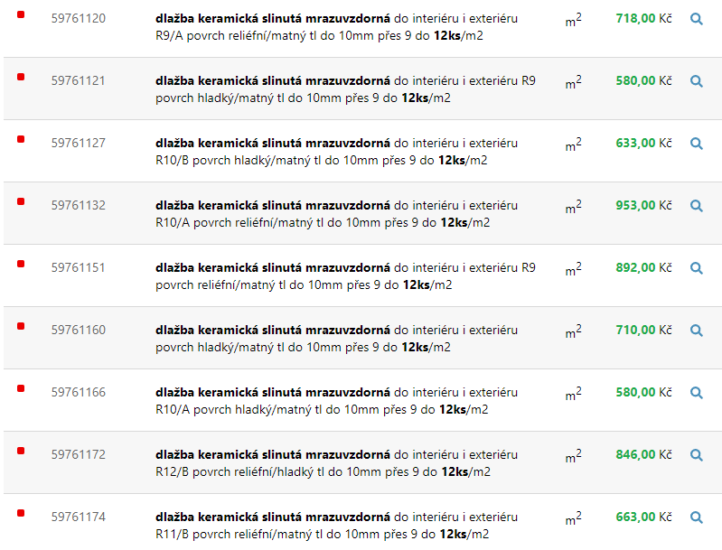
...
 |  |  |  |  |  |  |  |  |  |  |  | 5
 |  |  |  |  |  |  |  |  |  |  |  | 5
 |  |  |  |  |  |  |  |  |  |  |  | 1024
 |  |  |  |  |  |  |  |  |  |  |  | 5
 |  |  |  |  |  |  |  |  |  |  |  | 1024
 |  |  |  |  |  |  |  |  |  |  |  | 5
 |  |  |  |  |  |  |  |  |  |  |  | 1024
 |  |  |  |  |  |  |  |  |  |  |  | 5
 |  |  |  |  |  |  |  |  |  |  |  | 1024

